参加申込書
【第７２回くしろ市民北海盆踊り参加申込書】
令和8年8月19日(水)（雨天の場合は最大20日(木)まで順延） 時間 19:00～20:10 会場 北大通6丁目～13丁目
《手踊り》 □ 個人の部 ／□ 団体の部 □幟を持参する
《仮装》 □ 個人の部 ／□ 団体の部
《フリースタイル》 □ 団体の部 □幟を持参する
※ 該当する参加部門に☑を付けてください ※フリースタイルは団体の部のみ ※ 幟がない団体（手踊り・フリースタイル）については、事務局で制作します。 幟を持参される団体には、幟に貼る参加番号シールをお渡しします。
フリガナ |  |  |  | 参加予定人数（個人参加者は記載不要）
団体名 (個人参加者は記載不要) |  |  |  |  | 名 | ※1 別途参加者名簿を 作成してください。 （提出は不要です。）
フリガナ
代表者氏名[個人参加者氏名]
連絡先 | フリガナ
 | 氏 名
 | 住所 | 〒 -

 | 電話 | ＴＥＬ
 |  | 雨天中止時等の緊急時の連絡先 TEL
仮装に 参加する 場合のみ 記入 | 仮装名
 | ＰＲ文章 こだわった所・ 見て欲しい所 などを記載
過去の参加経験有無 ※☑を付けてください |  | □ 初参加 □ 過去に参加経験あり
雨天延期時 ８月２０日（木）の参加 |  | □ 参加 □ 不参加
事前申込締切７月２４日（金曜日） 当日の飛び入り参加も可能です!! |  |  | 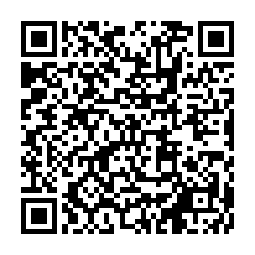 右の二次元コードから、 ＷＥＢ申し込みが便利です。

≪申込書送り先≫
(E-Mail) bonodori0819@yahoo.co.jp (ＦＡＸ) ０１５４-４７-０１１１ (郵送) 釧路市春採７－１－２４ コーチャンフォー釧路店２Ｆ くしろ市民北海盆踊り会（FMくしろ内） 宛

〇仮装（個人）の受付時間は１７：３０～１８：００（予定）です。受付終了後、衣装審査となります。
〇手踊り（個人・団体）、仮装（団体）、フリースタイルの受付時間は１８：００～１８：４５です。
〇北海盆歌以外の曲に合わせ踊る事は禁止、審査対象外とさせていただきます。
○幟がない団体（手踊り・フリースタイル）については、事務局で制作します。
幟を持参される団体には、幟に貼る参加番号シールをお渡しします。
※1 団体での応募の際は、別途参加者名簿の作成をお願いします。
申し込みの際に提出は不要ですが、保険適用となる事案が発生した場合には、提出が必要となります。
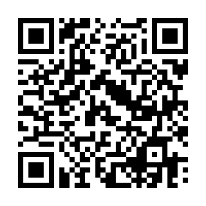
最新の情報は、くしろ市民北海盆踊り 公式ホームページでご確認下さい。

